CCF4 exo2
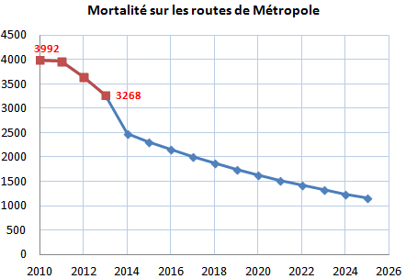
Mortalité sur les routes de Métropole
Année | n | Tués: objectif
2010 | 0 | 3992
2011 | 1 | 3963
2012 | 2 | 3653
2013 | 3 | 3268
2014 | 4
2015 | 5
2016 | 6
2017 | 7
2018 | 8
2019 | 9
2020 | 10
2021 | 11
2022 | 12
2023 | 13
2024 | 14
2025 | 15

